LR07_REACH_ANNEX_XVII
LR07：EU REACH規則 (EC) No 1907/2006 ANNEX XVII（制限対象物質）
概要 | EUにおける化学品の登録・評価・認可および制限に関する規則(REACH; Registration,Evaluation, Authorisation and Restriction of Chemicals, 2007年6月1日発効)のAnnex XVII（ある種の危険な物質、混合物及びアーティクルの製造、上市場及び使用に関する制限）に収載されている物質。これらの物質は同規則67条で、制限の条件に合致していない場合には、製造、上市または使用が禁止されている。
情報源と更新情報 | EU官報［09/05/2018統合版］、(EU) 2018/675改訂
参考URL | http://eur-lex.europa.eu/legal-content/EN/ALL/?uri=CELEX:32006R1907

 | REGULATION (EC) No 1907/2006 OF THE EUROPEAN PARLIAMENT AND OF THE COUNCIL
 | of 18 December 2006
 | concerning the Registration, Evaluation, Authorisation and Restriction of Chemicals (REACH), establishing a European Chemicals Agency, amending Directive 1999/45/EC and repealing Council Regulation (EEC) No 793/93 and Commission Regulation (EC) No 1488/94 as well as Council Directive 76/769/EEC and Commission Directives 91/155/EEC, 93/67/EEC, 93/105/EC and 2000/21/EC
 | (OJ L 396 30.12.2006, p. 1)

 | ANNEX XVII

 | ▼M5

 | RESTRICTIONS ON THE MANUFACTURE, PLACING ON THE MARKET AND USE OF CERTAIN DANGEROUS SUBSTANCES, MIXTURES AND ARTICLES

 | Column 1 | Column 2

 | Designation of the substance, of the group of substances or of the mixture | Conditions of restriction
 | 1. Polychlorinated terphenyls (PCTs) | Shall not be placed on the market, or used:

 |  | — as substances,

 |  | — in mixtures, including waste oils, or in equipment, in concentrations greater than 50 mg/kg (0,005 % by weight).

 | 2. Chloroethene (vinyl chloride) | Shall not be used as propellant in aerosols for any use.

 | CAS No 75-01-4 | Aerosols dispensers containing the substance as propellant shall not be placed on the market.

 | EC No 200-831-0
 | ▼M6
 | ►M3 | 1. Shall not be used in:
 | 3. Liquid substances or mixtures ►M3 which are regarded as dangerous in accordance with Directive 1999/45/EC or are ◄ fulfilling the criteria for any of the following hazard classes or categories set out in Annex I to Regulation (EC) No 1272/2008:
 | (a) hazard classes 2.1 to 2.4, 2.6 and 2.7, 2.8 types A and B, 2.9, 2.10, 2.12, 2.13 categories 1 and 2, 2.14 categories 1 and 2, 2.15 types A to F; | — ornamental articles intended to produce light or colour effects by means of different phases, for example in ornamental lamps and ashtrays,
 | (b) hazard classes 3.1 to 3.6, 3.7 adverse effects on sexual function and fertility or on development, 3.8 effects other than narcotic effects, 3.9 and 3.10;
 | (c) hazard class 4.1; | — tricks and jokes,
 | (d) hazard class 5.1. ◄
 |  | — games for one or more participants, or any article intended to be used as such, even with ornamental aspects,

 |  | 2. Articles not complying with paragraph 1 shall not be placed on the market.

 |  | 3. Shall not be placed on the market if they contain a colouring agent, unless required for fiscal reasons, or perfume, or both, if they:

 |  | — can be used as fuel in decorative oil lamps for supply to the general public, and,

 |  | — present an aspiration hazard and are labelled with R65 or H304,

 |  | 4. Decorative oil lamps for supply to the general public shall not be placed on the market unless they conform to the European Standard on Decorative oil lamps (EN 14059) adopted by the European Committee for Standardisation (CEN).

 |  | 5. Without prejudice to the implementation of other Community provisions relating to the classification, packaging and labelling of dangerous substances and mixtures, suppliers shall ensure, before the placing on the market, that the following requirements are met:

 |  | (a) lamp oils, labelled with R65 or H304, intended for supply to the general public are visibly, legibly and indelibly marked as follows: ‘Keep lamps filled with this liquid out of the reach of children’; and, by 1 December 2010, ‘Just a sip of lamp oil — or even sucking the wick of lamps — may lead to life-threatening lung damage’;

 |  | (b) grill lighter fluids, labelled with R65 or H304, intended for supply to the general public are legibly and indelibly marked by 1 December 2010 as follows: ‘Just a sip of grill lighter may lead to life threatening lung damage’;

 |  | (c) lamp oils and grill lighters, labelled with R65 or H304, intended for supply to the general public are packaged in black opaque containers not exceeding 1 litre by 1 December 2010.

 |  | 6. No later than 1 June 2014, the Commission shall request the European Chemicals Agency to prepare a dossier, in accordance with Article 69 of the present Regulation with a view to ban, if appropriate, grill lighter fluids and fuel for decorative lamps, labelled R65 or H304, intended for supply to the general public.

 |  | 7. Natural or legal persons placing on the market for the first time lamp oils and grill lighter fluids, labelled with R65 or H304, shall by 1 December 2011, and annually thereafter, provide data on alternatives to lamp oils and grill lighter fluids labelled R65 or H304 to the competent authority in the Member State concerned. Member States shall make those data available to the Commission.
 | ▼M5
 | 4. Tris (2,3 dibromopropyl) phosphate | 1. Shall not be used in textile articles, such as garments, undergarments and linen, intended to come into contact with the skin.

 | CAS No 126-72-7 | 2. Articles not complying with paragraph 1 shall not be placed on the market.
 | 5. Benzene | 1. Shall not be used in toys or parts of toys where the concentration of benzene in the free state is greater than 5 mg/kg (0,0005 %) of the weight of the toy or part of toy.

 | CAS No 71-43-2 | 2. Toys and parts of toys not complying with paragraph 1 shall not be placed on the market.

 | EC No 200-753-7 | 3. Shall not be placed on the market, or used,

 |  | — as a substance,

 |  | — as a constituent of other substances, or in mixtures, in concentrations equal to, or greater than 0,1 % by weight.

 |  | 4. However, paragraph 3 shall not apply to:

 |  | (a) motor fuels which are covered by Directive 98/70/EC;
 |  | (b) substances and mixtures for use in industrial processes not allowing for the emission of benzene in quantities in excess of those laid down in existing legislation; ►M33
 |  | (c) natural gas placed on the market for use by consumers, provided that the concentration of benzene remains below 0,1 % volume/volume. ◄
...
 |  | (c) decks and terraces;

 |  | (d) cable ducts;

 |  | (e) pipes for non-drinking water if the recovered PVC is used in the middle layer of a multilayer pipe and is entirely covered with a layer of newly produced PVC in compliance with paragraph 1 above.

 |  | Suppliers shall ensure, before the placing on the market of mixtures and articles containing recovered PVC for the first time, that these are visibly, legibly and indelibly marked as follows: ‘Contains recovered PVC’ or with the following pictogram:
 |  | image
 |  | 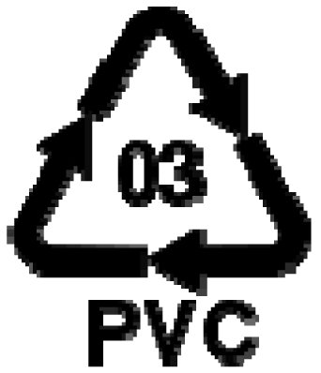 In accordance with Article 69 of this Regulation, the derogation granted in paragraph 4 will be reviewed, in particular with a view to reducing the limit value for cadmium and to reassess the derogation for the applications listed in points (a) to (e), by 31 December 2017. ◄
 |  | 5. For the purpose of this entry, ‘cadmium plating’ means any deposit or coating of metallic cadmium on a metallic surface.
 |  | Shall not be used for cadmium plating metallic articles or components of the articles used in the following sectors/applications:
 |  | (a) equipment and machinery for:

 |  | — food production [8210] [8417 20] [8419 81] [8421 11] [8421 22] [8422] [8435] [8437] [8438] [8476 11]

 |  | — agriculture [8419 31] [8424 81] [8432] [8433] [8434] [8436]

 |  | — cooling and freezing [8418]
...
 |  | image
 | 2. | The label mentioned in this Appendix shall be affixed in accordance with the following rules:

 |  | (a) on each of the smallest units supplied;

 |  | (b) if an article has asbestos-based components, it is sufficient for these components only to bear the label. The labelling may be dispensed with if smallness of size or unsuitability of packaging make it impossible for a label to be affixed to the component.

 | 3. | Labelling of packaged articles containing asbestos

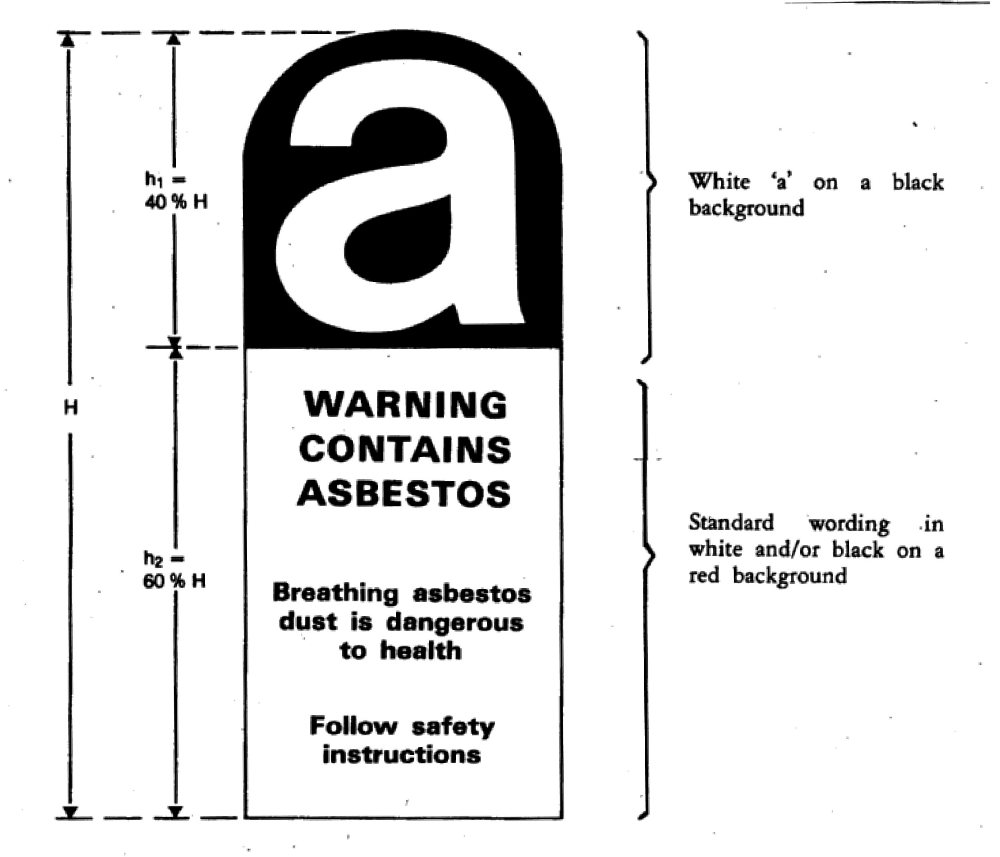
 |  | 3.1. The following particulars shall appear on clearly legible and indelible labelling on the packaging of packaged articles containing asbestos:

 |  | (a) the symbol and relevant indications of danger in accordance with this Annex;

 |  | (b) safety instructions which must be selected in accordance with the particulars in this Annex, inasmuch as they are relevant for the particular article.

 |  | Where additional safety information is provided on the packaging, this shall not weaken or contradict the particulars given in accordance with points (a) and (b).

 |  | 3.2. Labelling in accordance with 3.1 shall be effected by means of:

 |  | — a label firmly affixed to the packaging, or

 |  | — a (tie-on) label securely attached to the package, or

 |  | — direct printing of the packaging.

 |  | 3.3. Articles containing asbestos and which are packaged only in loose plastic wrapping or the like shall be regarded as packaged articles and shall be labelled in accordance with 3.2. If articles are separated from such packages and placed on the market unpackaged, each of the smallest units supplied shall be accompanied by labelling particulars in accordance with 3.1.

 | 4. | Labelling of unpackaged articles containing asbestos

 |  | For unpackaged articles containing asbestos, labelling in accordance with 3.1 shall be effected by means of:

 |  | — a label firmly affixed to the article containing asbestos,

 |  | — a (tie-on) label securely attached to such an article,

 |  | — direct printing on the articles,

 |  | or, if the abovementioned is not reasonably practicable as in the case of, for example, smallness of size of the article, the unsuitable nature of the article's properties or certain technical difficulties by means of a hand-out with labelling in accordance with 3.1.
 | 5. | Without prejudice to Community provisions on safety and hygiene at work, the label affixed to the article which may, in the context of its use, be processed or finished, shall be accompanied by any safety instructions which may be appropriate for the article concerned, and in particular by the following:

 |  | — operate if possible out of doors or in a well-ventilated place,

 |  | — preferably use hand tools or low-speed tools equipped, if necessary, with an appropriate dust-extraction facility. If high-speed tools are used, they should always be equipped with such a facility,

 |  | — if possible, dampen before cutting or drilling,

 |  | — dampen dust and place it in a properly closed receptacle and dispose of it safely.
...

